Goal Seek


 |  | Totalt antal deltagare | Dra av 75% för överlapp av deltagare | Tidsbesparing i timmar /dag
Antal deltagare/tillfälle | 35 | 160 | 120 | 10
Antal tillfällen | 4.5714285714

 |  |  | Tidsbesparing I minuter per deltagare och dag
 |  |  | 5

 |  |  | Total tidsbesparing (min)
 |  |  | 600

Datatyper
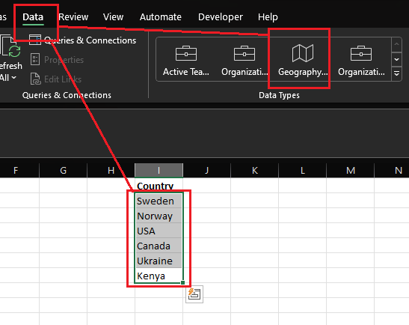
Country | Country
Sweden
Norway
USA
Canada
Ukraine
Kenya

Data från bild
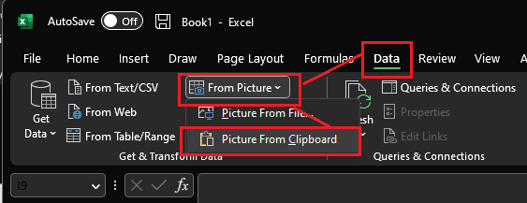
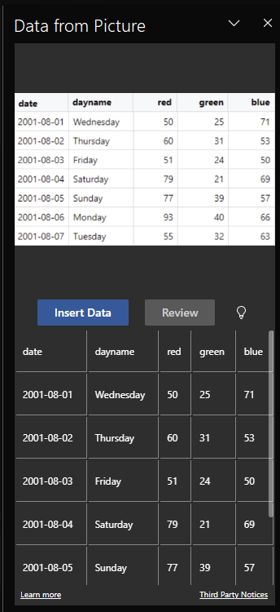
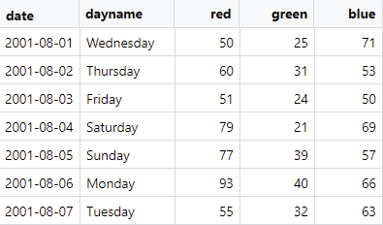
date | dayname | red | green | blue
2001-08-01 | Wednesday | 50 | 25 | 71
2001-08-02 | Thursday | 60 | 31 | 53
2001-08-03 | Friday | 51 | 24 | 50
2001-08-04 | Saturday | 79 | 21 | 69
2001-08-05 | Sunday | 77 | 39 | 57
2001-08-06 | Monday | 93 | 40 | 66
2001-08-07 | Tuesday | 55 | 32 | 63

